상품제안서
사출케이스 캐릭터 5매 밴드 | 상품코드: F23195

 |  |  |  |  |  |  | 02-412-0044 | www.easy1.co.kr
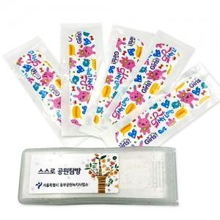

【상세/제작정보】

【인쇄/포장옵션】 | 스티커 / 포장불가능

【공급단가】 | 수량 | 1,000~ | 2,000~ | 3,000~ | 5,000~ | 10,000~
*VAT별도 | 5매 | 300원 | 290원 | 280원 | 270원 | 260원
 | 6매 | 330원 | 320원 | 310원 | 300원 | 290원
 | 7매 | 370원 | 350원 | 340원 | 330원 | 320원
 | 8매 | 400원 | 390원 | 380원 | 360원 | 350원

【상품 URL】 | https://dev.easy1.co.kr:443/src/goods_detail.php?gdno=23195

